画面フロー
アプリ基本設計書 |  |  |  | 担当者 | きらぼし |  | 確認日

 |  |  |  |  | DNX | 武山 | 確認日 | 2021-04-28

画面コード | D0030M00 | フロー名 | 解約預金口座照会流れ

STEP1
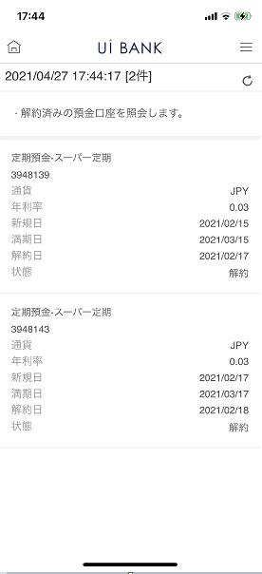

☆

補足説明：
☆：UI銀行様のロゴ挿入に影響し表題のタイトルにロゴが挿入されています。 最新版のものではデザインの関係上「解約預金口座照会」とタイトル表記しております。 希望の文言等ございましたらご相談いただけますと幸いです。

D0030M00_画面レイアウト
アプリ基本設計書 |  |  |  |  |  |  |  |  | 担当者 | きらぼし |  |  | 確認日

 |  |  |  |  |  |  |  |  |  | DNX | 武山 |  | 確認日 | 2021-04-28

要件充足表No. | 43 | カテゴリ | App PKG | Lvel 1 | Lvel 2 | Lvel 3 |  | Lvel 4 | Lvel 5
 |  |  |  | モバイルアプリ | 基本機能 | MENU

要件充足表No. | 4 | カテゴリ | AITHERPKG | Lvel 1 | Lvel 2 | Lvel 3 |  | Lvel 4 | Lvel 5
 |  |  |  | 預金 | 共通 | 残高照会、取引明細

画面コード | D0030M00 | 画面名 | 解約預金口座照会

画面レイアウト： |  |  |  |  |  |  | 画面説明：

 |  |  |  |  |  |  | - 解約済みの預金口座を照会 - 更新ボタンで情報の更新
1
2
3

 |  |  |  |  |  |  | 項目説明

 |  |  |  |  |  |  | 項番 | 操作 | 選択肢/入力内容 |  |  | 備考 |  | AiTHERとの連携 (参照元データ)

 |  |  |  |  |  |  | 1 | 表示 | - |  |  | 照会時点での日時・件数 |  | -
 |  |  |  |  |  |  | 2 | － | 常時表示 |  |  | - |  | -
 |  |  |  |  |  |  | 3 | 表示 | - |  |  | 解約済み口座情報が表示 |  | 0210
 |  |  |  |  |  |  | 4
 |  |  |  |  |  |  | 5
 |  |  |  |  |  |  | 6
 |  |  |  |  |  |  | 7
 |  |  |  |  |  |  | 8
 |  |  |  |  |  |  | 9
 |  |  |  |  |  |  | 10
 |  |  |  |  |  |  | 11
 |  |  |  |  |  |  | 12
 |  |  |  |  |  |  | 13
 |  |  |  |  |  |  | 14
 |  |  |  |  |  |  | 15
 |  |  |  |  |  |  | きらぼし様コメント & デザイン変更コメント(要件定義書参照) |  |  |  |  |  |  | 対応確認
 |  |  |  |  |  |  | No. | 内容
 |  |  |  |  |  |  | 1 | 預金口座の商品名を決定後に変更します |  |  |  |  |  | 項番3 対応済
 |  |  |  |  |  |  | 2
 |  |  |  |  |  |  | 3
 |  |  |  |  |  |  | 4
 |  |  |  |  |  |  | 5
 |  |  |  |  |  |  | 6
 |  |  |  |  |  |  | 7
 |  |  |  |  |  |  | 8
 |  |  |  |  |  |  | 9
 |  |  |  |  |  |  | 10

